Sheet1
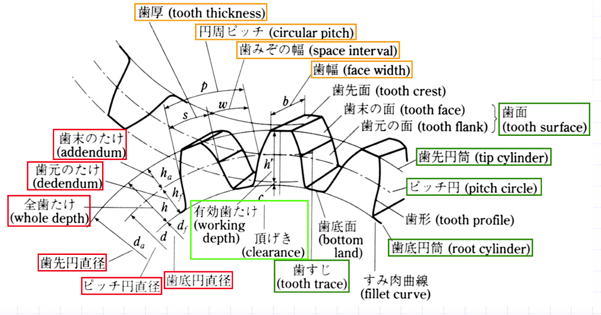
手首ピッチ | 内歯車 |  | 平歯車 |  | 手首ロール | 平歯車
 | モジュール | 1 | モジュール | 1 |  | モジュール | 1
 | 基準圧力角 | 20 | 基準圧力角 | 20 |  | 基準圧力角 | 20
 | 歯数 | 35 | 歯数 | 21 |  | 歯数 | 26
 | 基準円直径 | 35 | 基準円直径 | 21 |  | 基準円直径 | 26
 | 歯先円直径 | 37 | 歯先円直径 | 23 |  | 歯先円直径 | 28
 | 歯底円直径 | 32.5 | 歯底円直径 | 18.5 |  | 歯底円直径 | 23.5
 | 歯厚 | 1.57 | 歯厚 | 1.57 |  | 歯厚 | 1.57

